Hoja1
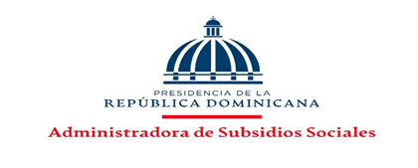
Administradora de Subsidios Sociales (ADESS)
INFORME ESTADISTICO TRIMESTRAL DEL 311
QUEJAS, RECLAMACIONES Y SUGERENCIAS
Julio-Septiembre de 2023

 | TIPO | CASOS
 | Quejas | 544
 | Reclamaciones | 46
 | Cerradas | 590
 | Abiertas | 0

Administradora de Subsudios Sociales (ADESS) Informe Estadítico Trimestral 311 Periodo Julio-Septiembre de 2023

 | Fuente: Oficina de Acceso a la Información
 | Elaborado Por: Oficina de Acceso a la Información
 | Fecha: 30 de Septeimbre de 2023

